OFERTA ECONOMICA
ANEXO 1
TARIFARIO IMPRESOS PROCESO CONTRATACIÓN IMPRESIÓN
VIGENCIA 2025 - 2026

 | DESCRIPCION | TAMAÑO | TINTAS | MATERIAL | CANTIDAD | VALOR UNITARIO | VALOR TOTAL (cantidad x vr. unitario) | IVA (del Vr. Total) | VR. TOTAL IVA INCLUIDO

GRUPO 1 - 50% | Volantes | 21,5*14 / media carta | 4*4 tintas | Propalcote de 115 gr. | 100
 |  |  |  |  | 200
 |  |  |  |  | 500
 |  |  |  |  | 1,000
 |  |  |  |  | 2,000
 |  |  |  |  | 5,000
 |  |  |  |  | 10,000
 | Pendones / tubo y cuerda | 2 mt alto *1 mt ancho | 4 | Banner mate de 13 oz. | 1
 |  |  |  |  | 10
 |  |  |  |  | 30
 | Pendón con ojaletes en las esquinas | 2 mt alto *1 mt ancho | 4 | Banner mate de 13 oz. | 1
 |  |  |  |  | 30
 |  |  |  |  | 60
 |  | 3 mt alto *2 mt ancho | 4 | Banner mate de 13 oz. | 1
 |  |  |  |  | 5
 |  | 2,50 mt alto *1,50 mt ancho | 4 | Banner mate de 13 oz. | 1
 |  |  |  |  | 5
 | Pendones con ojaletes + portapendón tipo araña | 2 mt alto *1 mt ancho | 4 | Banner mate de 13 oz. | 1
 |  |  |  |  | 5
 |  |  |  |  | 10
 |  |  |  |  | 30
 |  |  |  |  | 60
 |  |  |  |  | 80
 | Pendones tipo rollup | 2 mt alto *1 mt ancho | 4 | Banner mate de 13 oz. | 1
 |  |  |  |  | 10
 |  |  |  |  | 30
 | Libretas | Tapa: 13*20 cerrado / 13* 40.5 abierto (incluido el lomo de 0.5) Hojas interiores: 13*20 | Tapa: 4*0 tintas Hojas interiores: 1*1 tintas | Tapa en Propalcote de 250 gr. 60 Hojas interiores iguales: Bond de 75 gr. pegadas al lomo | 5,000
 |  |  |  |  | 10,000
 | Libretas + Bolígrafo gama media de un color y marcado a una tinta (empacadas individualmente en bolsa) | Tapa: 13*20 cerrado / 13* 40.5 abierto (incluido el lomo) | Tapa: 4*0 tintas Hojas interiores: 1*1 tintas | Tapa (3 cambios de diseño en la portada) en Propalcote de 250 gr. 60 Hojas interiores iguales: Bond de 75 gr. pegadas al lomo + bolígrafo gama media marcado con logo Previsora a una tinta. Terminado: Tapa grafada, + 2 remaches y caucho plano para boligrafo marcado a 1 tinta - Taco encolado y encuadernado a la tapa. (empacadas individualmente en bolsa) | 5,000
 |  |  |  |  | 7,000
 | Cuadernos argollados tamaño carta | 22x28 cm | 80 hojas interiores (160 páginas) a 1*1 tinta / 2 guardas SIN IMPRESIÓN/ Tapa dura 4*4 tintas | Hojas interiores en bond de 70 grs. / guardas en pcte. de 150 grs. / Tapa dura de 2mm Propalcote de 150 grs. / anillado doble O y plastificado una (1) cara mate | 2,000
 |  |  |  |  | 3,000
 |  |  |  |  | 3,500
 |  |  |  |  | 4,000
 | Cuadernos argollados tamaño carta | 22x28 cm | 80 hojas interiores (160 páginas) a 1*1 tinta / 1 guarda a 4*0 y 1 guarda SIN IMPRESIÓN/ Tapa dura 4*4 tintas | Hojas interiores en bond de 70 grs. / guardas en pcte. de 150 grs. / Tapa dura de 2mm Propalcote de 150 grs. / anillado doble O y plastificado una (1) cara mate | 2,000
 |  |  |  |  | 3,000
 |  |  |  |  | 3,500
 |  |  |  |  | 4,000
 | Cuadernos argollados tamaño carta | 17x24 | 80 hojas interiores (160 páginas) a 1*1 tinta / 2 guardas SIN IMPRESIÓN/ Tapa dura 4*4 tintas | Hojas interiores en bond de 70 grs. / guardas en pcte. de 150 grs. / Tapa dura de 2mm Propalcote de 150 grs. / anillado doble O y plastificado una (1) cara mate | 2,000
 |  |  |  |  | 3,000
 |  |  |  |  | 3,500
 |  |  |  |  | 4,000
 | Cuadernos argollados tamaño carta | 17x24 | 80 hojas interiores (160 páginas) a 1*1 tinta / 1 guarda a 4*0 y 1 guarda SIN IMPRESIÓN/ Tapa dura 4*4 tintas | Hojas interiores en bond de 70 grs. / guardas en pcte. de 150 grs. / Tapa dura de 2mm Propalcote de 150 grs. / anillado doble O y plastificado una (1) cara mate | 2,000
 |  |  |  |  | 3,000
 |  |  |  |  | 3,500
 |  |  |  |  | 4,000
 | Plegables en EARTH PACT 200 GR. | 46.5*21.5 abierto 9.3*21.5 cerrado | 4*4 tintas | En papel Earth Pact 200 gr a 4x4 tintas Grafado, plegado en 5 cuerpos | 500
 |  |  |  |  | 1,000
 | Microperforados | 1.27 mt x 50 cm | 4 tintas | Impresión en vinilo microperforado | 1
 |  |  |  |  | 3
 |  | 1.27 x 2.26 mt | 4 tintas | Impresión en vinilo microperforado | 1
 |  |  |  |  | 3
 |  | 2.20 x 1.80 mt | 4 tintas | Impresión en vinilo microperforado | 1
 |  |  |  |  | 3
 | Microperforados (incluir valor de la instalación en ventanas Bogotá) | 1.27 mt x 50 cm | 4 tintas | Impresión en vinilo microperforado (incluir valor de la instalación en ventanas Bogotá) | 1
 |  |  |  |  | 3
 |  | 1.27 x 2.26 mt | 4 tintas | Impresión en vinilo microperforado (incluir valor de la instalación en ventanas Bogotá) | 1
 |  |  |  |  | 3
 |  | 2.20 x 1.80 mt | 4 tintas | Impresión en vinilo microperforado (incluir valor de la instalación en ventanas Bogotá) | 1
 |  |  |  |  | 3
 | Avisos para talleres | 3.00 x 1.00 mt | full policromía | Impresion en vinilo, full policromía, laminado mate, colaminado en poliestireno C-60Cantidad | 1
 |  |  |  |  | 10
 |  |  |  |  | 20
 | Avisos para talleres | 1.20 x 1.00 mt | full policromía | Impresion en vinilo, full policromía, laminado mate, colaminado en poliestireno C-60Cantidad | 1
 |  |  |  |  | 10
 |  |  |  |  | 20
 | Avisos para talleres | 1.20 x 1.00 mt | full policromía | Impresion en vinilo, full policromía, laminado mate, colaminado en poliestireno C-60Cantidad | 1
 |  |  |  |  | 10
 |  |  |  |  | 20
 | Avisos para puntos intermediarios (A1) | 70 cm alto x 5 mt ancho | full policromía | Bastidor con estructura. Impresión en Banner. | 1
 | Avisos para locales intermediarios (A2) | 70 cm alto x 5 mt ancho | full policromía | Banner para bastidor con estructura ya existente. | 1
 | Avisos para puntos intermediarios (C1) | 1 mt alto x 6 mt ancho | full policromía | Bastidor con estructura. Impresión en Banner. | 1
 | Avisos para locales intermediarios (C2) | 1 mt alto x 6 mt ancho | full policromía | Banner para bastidor con estructura ya existente. | 1
 |  |  |  |  |  | T O T A L | $ - | $ - | $ -

 | DESCRIPCION | TAMAÑO | TINTAS | MATERIAL | CANTIDAD | VALOR UNITARIO | VALOR TOTAL (cantidad x vr. unitario) | IVA (del Vr. Total) | VR. TOTAL IVA INCLUIDO 2024

GRUPO 2 - 30% | 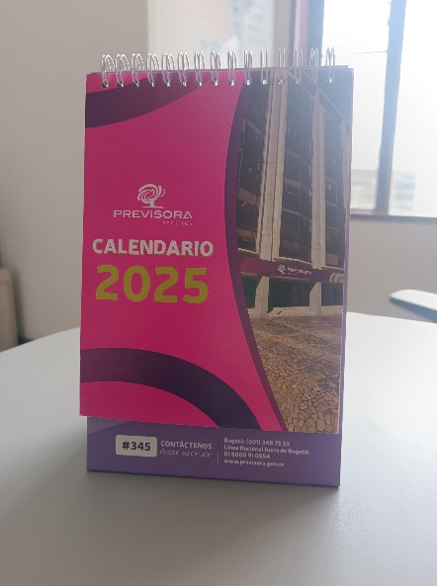 Calendarios de escritorio | 7 Hojas (14 páginas) de 18.5 alto x 14 cm ancho Base Base de 52x14 cm de ancho | hojas a 4*4 tintas Base a 4*0 tintas | Argollado doble o por el lado de 14 cms.; hojas en pcte. 300 gr. / Base en Pglos de 150 gr a 4x0 plastificado mate 1 cara (guarda sin impresión) cartón prensado de 1.5 mm. Hojas internas (7) en pglos de 300 grs. | 3,000
 |  |  |  |  | 3,500
 |  |  |  |  | 4,000
 |  |  |  |  | 4,500
 | 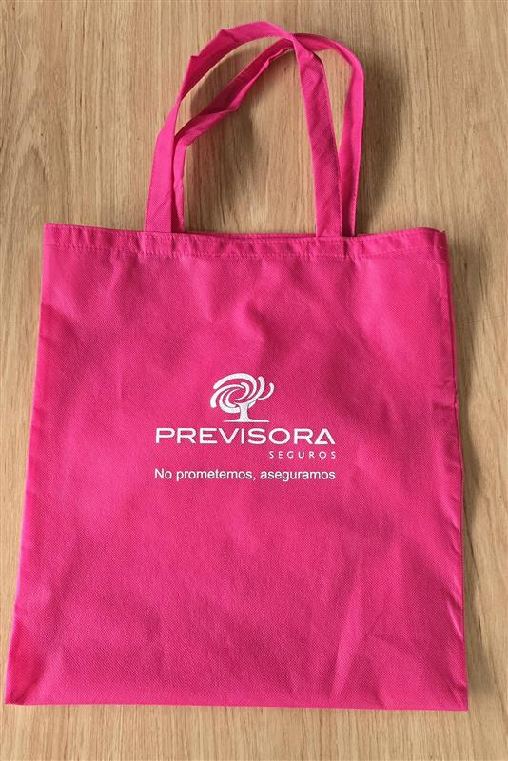 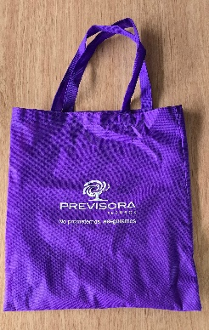 Bolsa Kambrel | Bolsa Cambrel Tam.: 42.0 X 39.0 cm. Logo 1 tinta. | 1*0 | Kambrel, dos colores (cantidades en mitad fucsia y mitad moradas) | 1,000
 |  |  |  |  | 2,000
 |  |  |  |  | 3,000
 |  |  |  |  | 5,000
 | 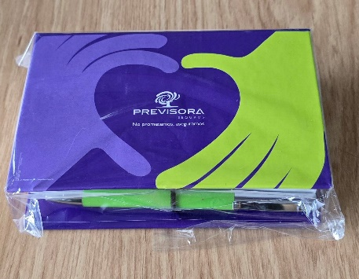 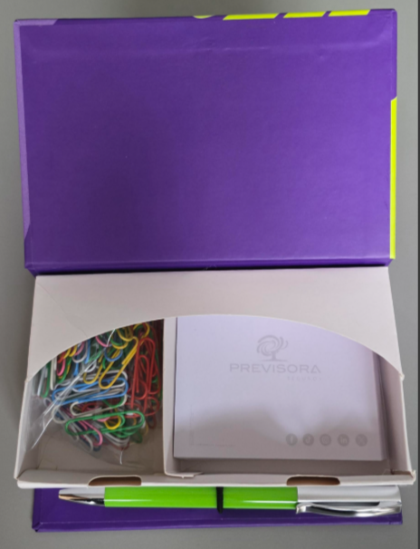 Kit escritorio | Caja cerrada de 1.5 x 10 cm Altura lomo 3.5 cm Taco de 8.5 x 7.5 cm | Base de 4x4 tintas Taco de 1x0 tintas Esfero marcado a 1 tinta | Base con tapa dura, cubierta impresa sobre propalcote de 150 gr a 4x4 tintas, plastificado mate x 1 cara. Armado "tapa dura" con cartón 2mm. Nido, en cartulina Cal 20 - sin impresión troquelado y pegado a la base. Incluye taco de 230 pág. (115 hojas) impresas a 1 x 0 tintas. 80 clip de colores embolsados. Esfero marcado a 1 tinta. Cada kit se entrega empacado en bolsa individual | 1,000
 |  |  |  |  | 2,000
 |  |  |  |  | 3,000
 |  |  |  |  | 5,000
 | Plegables / 3 cuerpos | tamaño abierto 46.5 x 21,59 cm; plegado a 3 cuerpos; tamaño cerrado 15.5 x 21.59 | 4*4 tintas | Propalcote de 200 gr. / 3 cuerpos | 100
 |  |  |  |  | 500
 |  |  |  |  | 1,000
 |  |  |  |  | 2,000
 | Plegables / 3 cuerpos | tamaño abierto 27.9 x 21.59 cm; plegado a 3 cuerpos; tamaño cerrado 9.3 x 21.59 | 4*4 tintas | Propalcote de 200 gr. / 3 cuerpos | 100
 |  |  |  |  | 500
 |  |  |  |  | 1,000
 |  |  |  |  | 2,000
 | 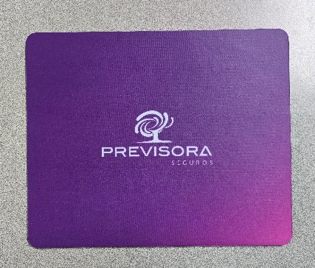 Pad mouse | 18x22 | ful policromía | Pad carpeta satin y plantilla antideslizante full policromía | 2,000
 |  |  |  |  | 3,000
 |  |  |  |  |  | T O T A L | $ - | $ - | $ -

 | DESCRIPCION | TAMAÑO | TINTAS | MATERIAL | CANTIDAD | VALOR UNITARIO | VALOR TOTAL (cantidad x vr. unitario) | IVA (del Vr. Total) | VR. TOTAL IVA INCLUIDO 2024

GRUPO 3 - 20% | Mug tamaño standard | standard (12 onzas) | full color (externo) | Diámetro 8.2 cm. Alto 9.6 cm. | 1,000
 |  |  |  |  | 2,000
 | Libro Informe de Gestión (1) | 27 x 15 cm cerrado - formato apaisado; 53x15 | Tapa 4x0 tintas Interior 4x4 tintas | Libro Informe de Gestión Tamaño Tapa dura con lomo y costura al hilo; 27 x 15 cm cerrado - formato apaisado; 53x15; Portada en papel PglosC2S 150 gr a 4x0 tintas con plastificado; guarda en opalina de 180 gr sin impresion; Paginas internas 142/ en papel Pmate C2S 150 gr a 4x4 tintas; en tapa dura, lomo cuadrado. | 10
 |  |  |  |  | 20
 | Libro Informe de Gestión (2) | tamaño 21.6*28 cerrado | Tapa 4x1 tintas Interior 4x4 tintas | Caratula en tapa dura impresa a 4x1 tintas en importado mate de 150 gr., plastificado mate por 1 cara, colaminada sobre cartón prensado de 2 mm., guardas sin impresión en importado mate de 200 gr., plastificado mate por 1 cara, grafado y plegado. 116 páginas internas impresas a 4x4 tintas en importado mate de 150 gr., refilado, compaginado y cosido con hilo al lomo, encolado, con refuerzo en tela coleta y ensamblado a las tapas duras. | 10
 |  |  |  |  | 20
 | Plegables en EARTH PACT 200 GR. | tamaño abierto 27.9 x 21.59 cm; plegado a 3 cuerpos; tamaño cerrado 9.3 x 21.59 9.3*21.5 cerrado | 4*4 tintas | En papel Earth Pact 200 gr a 4x4 tintas Grafado, plegado en 3 cuerpos | 500
 |  |  |  |  | 1,000
 | Diplomas | carta 21.59 X 27.94 cm. | 4*0 | Esmaltado 300 gr. | 1
 |  |  |  |  | 5
 |  |  |  |  | 20
 |  |  |  |  | 50
 |  |  |  |  | 100
 | Diplomas (información variable) | carta 21.59 X 27.94 cm. | 4*0 | Esmaltado 300 gr. | 1
 |  |  |  |  | 5
 |  |  |  |  | 20
 |  |  |  |  | 50
 |  |  |  |  | 100
 | Cartilla | tamaño carta abierto 21,6 x 27,9 cm; tamaño 1/2 carta cerrado 14 x 21,6 cm; 8 páginas; cosido al caballete | 4*4 tintas | Propalcote de 150 gr. / 2 cuerpos | 500
 |  |  |  |  | 1,000
 |  |  |  |  | 2,000
 | Afiche | 48 x 68 cm | 4*0 tintas | Propalcote 200 grs. Refilado, empacado. | 1
 |  |  |  |  | 10
 |  |  |  |  | 50
 |  |  |  |  | 100
 |  |  |  |  | 200
 | Calendarios de pared (afiches) | 68 x 98 | 4*0 tintas | Propalcote de 200 gr. | 1,000
 |  |  |  |  | 2,000
 | Hablador de mesa | Formato: 25 x 35.5; Grafado, plegado y pegue | 4*0 tintas | Propalcote de 300 gr. | 1
 |  |  |  |  | 10
 |  |  |  |  | 25
 |  |  |  |  | 50
 |  |  |  |  | 100
 | 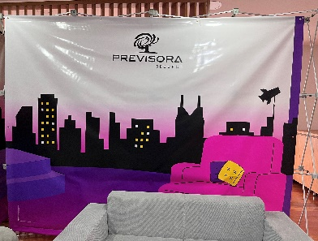 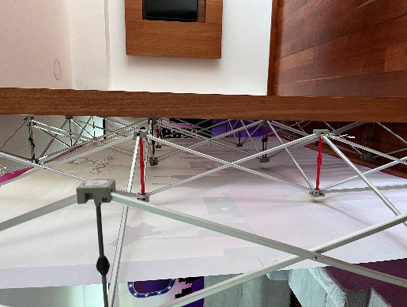 Backing con estructura | 3.55 x 2.16 mt | 4 tintas | Banner de 13 onzas con estructura (ver foto de la descripción) | 1
 |  |  |  |  |  | T O T A L | $ - | $ - | $ -

NOTA: Los precios de las impresiones a color deben incluir el valor de las pruebas de color digitales de la totalidad del trabajo. Los pendones incluirán una prueba de color reducida. Todo el material requerido se debe entregar empacado de a cuerdo a lista de distribución que determine Previsora Seguros.

